GRÁFICA
Dirección General de Ética e Integridad Gubernamental

CONVENIOS FIRMADOS TRIMESTRE ABRIL-JUNIO 2022
 | Total
Total | 1

 | TRIMESTRE | CANTIDAD | INSTITUCIÓN
 | ABRIL-JUNIO | 1 | INFOTEP-DIGEIG
 |  | 1 | TOTAL DE CONVENIOS

 | Director de Planificación y Desarrollo

Listado ABR-JUN 2022
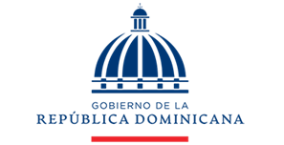

Dirección General de Ética e Integridad Gubernamental

CONVENIOS FIRMADOS TRIMESTRE ABRIL-JUNIO 2022

TRIMESTRE | INSTITUCIÓN
ABRIL-JUNIO | Instituto Nacional de Formación Técnico Profesional (INFOTEP)

